Лист1
Добрый день

Бухгалтера поставили задачу, найти обратную сумму от расчетов если известны следующие параметры:

Конечная сумма
Ставки налогов, и сборов
Пенсионный фонд | 1%
Не облагаемая сумма | 60 у.е.
Ставка Подоходного налога до 140 у.е. | 8%
Ставка подоходного налога с 140 у.е. больше (т.е. если сумма расчетов 1000 у.е.то: 1000-140=860*13%) | 13%

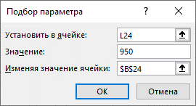
ПРИМЕР
 | Сумма Начислении | Сумма для расчетов по налогу 8% | Сумма для расчетов по налогу 13% | Пенсионный фонд 1% | Сумма налога 8% | Сумма Налога 13% | Сумма К оплате
Когда известна начальная сумма
В Этом случае нет проблем , есть начальная сумма, есть ставки и порядок расчета конечная сумма можно поределить | 1000 | 80 | 850 | 10 | 6.4 | 110.5 | 873.1

Когда неизвестно начальная сумма
Но Как определить начальную сумм когда нам известно только конечная сумма неть начальной суммы … | 1089.283641 | 80 | 938.3908046 | 10.89283641 | 6.4 | 121.9908046 | 950 | ??

